SOP
BH47（06290）- Line 1 自动线组装作业指导书 |  |  | 文件编号 File Number | 发行日期 Release Date | 版本号 Version | 页次 Page

 |  |  | MP-WI-T-05-1353 | 2025-07-15 | A/1 | 1/19

步骤 Steps | 作业要点 Operating points | 工装/设备 Fixture/Equipment | 图示 Picture

一、治具投放 | 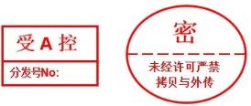 1.1 开线前检查机台内部整洁，无散落磁钢和异物，检查气阀压力为0.5±0.1MPa，机台恢复原点，进入自动模式； 1.2 从回流的传送带上拿取回流的空治具（PIC1）； 1.3 目视检查治具是否有残胶，如有残胶用铜片和无水乙醇毛刷清除干净（PIC2、PIC3）； 1.4 将治具以二维码朝左的方向放入传送带上（PIC4） | 组装治具 铜片 毛刷 无水乙醇 手指套 | 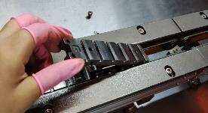 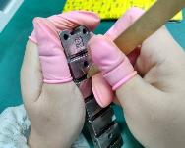 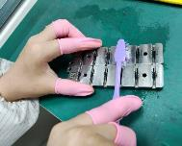 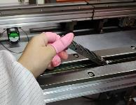

PIC1
PIC2
PIC3

PIC4
二维码朝左

注、控制点 | 1.员工操作需带手指套（出现破损或每四小时进行更换）； 2.物料从操作台掉落需隔离报废；

安全防护

编制：王应发 审核： 会签（品质： 制造: ) 批准：

BH47（06290）- Line 1 自动线组装作业指导书 |  |  | 文件编号 File Number | 发行日期 Release Date | 版本号 Version | 页次 Page

 |  |  | MP-WI-T-05-1353 | 2025-07-15 | A/1 | 2/19

步骤 Steps | 作业要点 Operating points | 工装/设备 Fixture/Equipment | 图示 Picture

二、前道上料1 | 2.1 磁钢6288料盘上料，如果上料区缺料，会出现无料报警，升降台下降到底部，按上料按扭（PIC1)，指示灯灭，拉出料架放入盘料（PIC2)，再退回料架，按上料按扭，指示灯亮，升降台上升工作； 2.2 将周转板上充好磁的06287条状磁钢理成条，磁钢方向一致，装入上料弹夹（PIC3)，注意装料方向，磁钢不能有多余的尾条伸出弹夹（PIC4)； 2.3 磁钢06288经机械手吸取后装载到组装治具上（PIC5）； 2.4 磁钢06287从弹夹顶推到组装治具上（PIC6）； 2.5 当下料盘料架Tray满时，显示屏提示下料盘（PIC7），按下料区按扭，指示灯灭，拉出料架取出空盘料，再退回料架，按下料区按扭，指示灯亮，升降台上升工作。 | 料盘 周转板 上料弹夹 手套 | 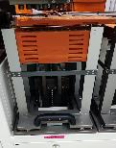 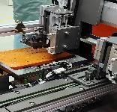 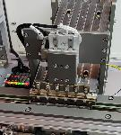 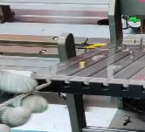 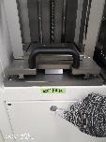 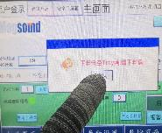 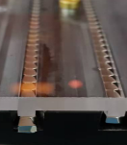

PIC1
PIC2
6288
PIC3
PIC4
6287

PIC5
PIC6
PIC7

注、控制点 | 1.员工操作需带手套（出现破损或每四小时进行更换）；2.工作台要干净； 3.磁钢上料前需要分类摆放，不可混料互吸； 4.物料从操作台掉落需隔离报废； 5.设备故障时，应先按暂停按扭，排除设备故障后，再按恢复启动，重新运行设备。

安全防护

编制：王应发 审核： 会签（品质： 制造: ) 批准：

BH47（06290）- Line 1 自动线组装作业指导书 |  |  | 文件编号 File Number | 发行日期 Release Date | 版本号 Version | 页次 Page

 |  |  | MP-WI-T-05-1353 | 2025-07-15 | A/1 | 3/19

步骤 Steps | 作业要点 Operating points | 工装/设备 Fixture/Equipment | 图示 Picture

三、前道上料2 |  3.1 磁钢6286料盘上料，如果上料区缺料，会出现无料报警，升降台下降到底部，按上料按扭（PIC1)，指示灯灭，拉出料架放入盘料（PIC2)，再退回料架，按上料按扭，指示灯亮，升降台上升工作； 3.2 将周转板上充好磁的06285条状磁钢理成条，磁钢方向一致，装入上料弹夹（PIC3)，注意装料方向，磁钢不能有多余的尾条伸出弹夹； 3.3 磁钢06286经机械手吸取后装载到组装治具上（PIC4）； 3.4 磁钢06285从弹夹顶推到组装治具上（PIC5）。 3.5 载有磁钢的治具经过整形工位（PIC6），4颗磁钢在治具上均匀排布； 3.6 整形后的磁钢经过霍尔计极性检测（PIC7），被检出的极性不良品，将被顶出到出料口（PIC8）。 | 料盘 周转板 上料弹夹 手套 整形机 霍尔计 | 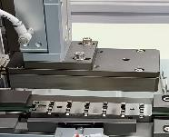 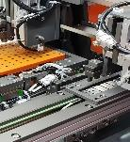 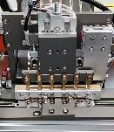 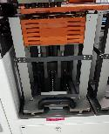 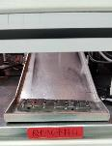 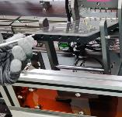

PIC1
PIC2
6286
PIC3
PIC4
6285

PIC5
PIC6
PIC7
PIC8

注、控制点 | 1.员工操作需带手套（出现破损或每四小时进行更换）； 2.物料从操作台掉落需隔离报废； 3.被检出的极性不良品，应放置到红色周转板内，取出不良品后的空治具放回到治具上料工位； 4.设备故障时，应先按暂停按扭，排除设备故障后，再按恢复启动，重新运行设备。

安全防护

编制：王应发 审核： 会签（品质： 制造: ) 批准：

BH47（06290）- Line 1 自动线组装作业指导书 |  |  | 文件编号 File Number | 发行日期 Release Date | 版本号 Version | 页次 Page

 |  |  | MP-WI-T-05-1353 | 2025-12-16 | A/2 | 4/19

步骤 Steps | 作业要点 Operating points | 工装/设备 Fixture/Equipment | 图示 Picture

四、前道点胶 | 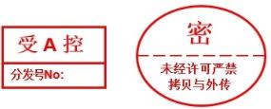 4.1 上料后的产品治具进入点胶工位，点胶机自动点胶，单个组件点胶量0.80±0.15mg（PIC1）； 4.2 点胶后，扫码枪扫描治具二维码（PIC2）； 4.3 胶路检测前，超时20s的产品将被顶出到出料口； 4.4 CCD检测胶路（PIC3），工作屏上显示胶路（PIC4）； 4.5 被检出的胶路不良品，将被顶出到出料口（PIC5）。 | 扫码枪 点胶机 CCD 手套 | 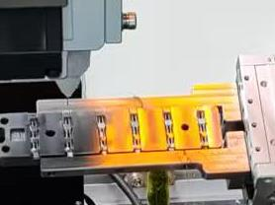 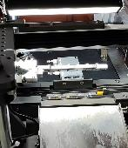 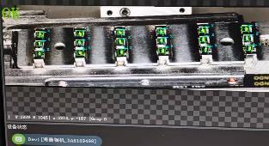 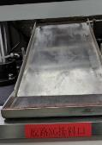 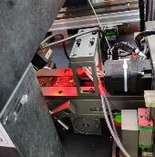

PIC1
胶路放大图
PIC2

关键工站
关键工站
关键工站
PIC3
PIC4
PIC5

注、控制点 | 1.员工操作需带手套（出现破损或每班更换）； 2.物料从操作台掉落需隔离报废； 3.设备故障时，应先按暂停按扭，排除设备故障后，再按恢复启动，重新运行设备。 4.每次更换胶管和每个班次需要点检胶量，单个组件点胶量0.80±0.15mg； 5.从出料口取出的胶路不良品，用无水乙醇无尘布将磁钢表面胶水擦除干净，经线长确认后，将磁钢返回到上料区重复利用。

安全防护

编制：王应发 审核： 会签（品质： 制造: ) 批准：

BH47（06290）- Line 1 自动线组装作业指导书 |  |  | 文件编号 File Number | 发行日期 Release Date | 版本号 Version | 页次 Page

 |  |  | MP-WI-T-05-1353 | 2025-07-15 | A/1 | 5/19

步骤 Steps | 作业要点 Operating points | 工装/设备 Fixture/Equipment | 图示 Picture

五、前道热压 | 5.1 opentime扫码枪扫描治具二维码，记录点胶时点（PIC1），对于点胶后超时40s的产品，将被顶出到出料口（PIC2）； 5.2 点胶正常的产品，经过机械手放置于热压仓内（PIC3）； 5.3 压力参数如下： 侧推：70±10N 一次预压：0-1N 二次预压：20±5N 重压：65±10N 5.4 温度参数如下： 压头设置温度：80±5℃ 底座设置温度：50±5℃ 产品实测温度：70±10℃ 热压时间：80s 5.5 热压后的产品，经过机械手放置于传送带上（PIC4）。 | 扫码枪 热压仓 手套 | 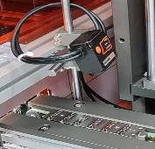 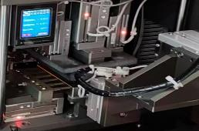 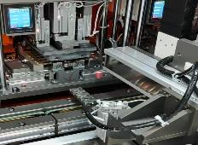 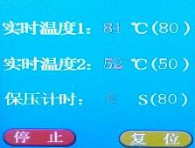 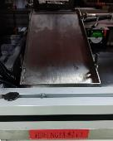

PIC3
PIC1
PIC2

PIC4
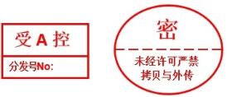

注、控制点 | 1.员工戴手套作业，手套破损或每班更换； 2.注意：所有物料从操作平台掉落单独隔离报废； 3.设备故障时，应先按暂停按扭，排除设备故障后，再按恢复启动，重新运行设备。 4.点胶超时的产品，用无水乙醇无尘布将磁钢表面胶水擦除干净，经线长确认后，将磁钢返回到上料区重复利用； 5.每班点检热压仓温度和时间，每周循环点检热压仓压力。

安全防护

编制：王应发 审核： 会签（品质： 制造: ) 批准：

BH47（06290）- Line 1 自动线组装作业指导书 |  |  | 文件编号 File Number | 发行日期 Release Date | 版本号 Version | 页次 Page

 |  |  | MP-WI-T-05-1353 | 2025-07-15 | A/2 | 6/19

步骤 Steps | 作业要点 Operating points | 工装/设备 Fixture/Equipment | 图示 Picture

六、前道下料 | 6.1 产品治具经过传送带流转到除胶工位（PIC1）； 6.2 机械手将产品吸取到除胶杆上，清除产品贴钢片面上的溢胶（PIC2），产品除胶机参数如下： 速度(mm/s)：4500-6000； 功率（%）：45-60； 频率(KHz)：10-20； 填充间距(mm)：0.02-0.05； 6.3 除胶后的产品经过机械手吸取到料盘上（PIC3）； 6.4 机械手将产品从治具上吸取后，空治具被顶推到治具除胶工位，清除治具上的残胶（PIC4），治具除胶机参数如下： 速度(mm/s)：2500-4500； 功率（%）：30-50； 频率(KHz)：10-20； 填充间距(mm)：0.02-0.05； 6.5 除胶后的空治具经过传送带回流到上料工位（PIC5）。 6.6 料盘下料，在显示屏中点击下盘中途换料（PIC6），按下料按扭（PIC7），指示灯灭，拉出料架后取料（PIC8），再退回料架，按下料按扭，指示灯亮，在显示屏上点击确认人工下料完成。 | 产品除胶机 治具除胶机 | 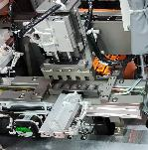 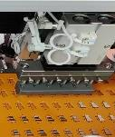 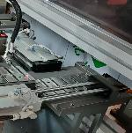 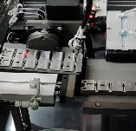 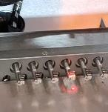 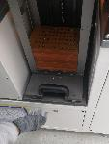 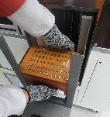 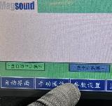

PIC1
PIC2
PIC3
PIC4

PIC5
PIC6
PIC7
PIC8

注、控制点 | 1.物料从操作台掉落需隔离报废； 2.注意检查产品贴钢片面的溢胶要清除干净； 3.除胶机除胶时不能打开安全门。 4.设备故障时，应先按暂停按扭，排除设备故障后，再按恢复启动，重新运行设备。 5.除胶杆工位如出现吸料，将吸料产品放置到红色周转板内。

安全防护

编制：王应发 审核： 会签（品质： 制造: ) 批准：

BH47（06290）- Line 1 自动线组装作业指导书 |  |  | 文件编号 File Number | 发行日期 Release Date | 版本号 Version | 页次 Page

 |  |  | MP-WI-T-05-1353 | 2025-07-15 | A/2 | 7/19

步骤 Steps | 作业要点 Operating points | 工装/设备 Fixture/Equipment | 图示 Picture

七、前道半成品清洁 | 7.1 前道下料的产品料盘放置于待擦胶放置区（PIC1）； 7.2 用无水乙醇布擦拭产品的贴钢片面（PIC2），置于已擦胶放置区，以备后道上料（PIC3）； 7.3 将后道上料后的空料盘置于空盘放置区（PIC4）。 | 料盘 无尘布 手套 无水乙醇 | 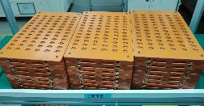 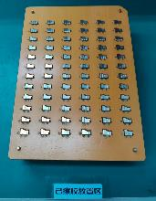 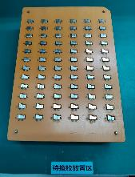 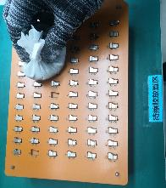

PIC1
PIC2
PIC3

PIC4

注、控制点 | 1.员工操作需带手套（出现破损或每班更换）； 2.物料从操作台掉落需隔离报废。

安全防护

编制：王应发 审核： 会签（品质： 制造: ) 批准：

BH47（06290）- Line 1 自动线组装作业指导书 |  |  | 文件编号 File Number | 发行日期 Release Date | 版本号 Version | 页次 Page

 |  |  | MP-WI-T-05-1353 | 2025-07-15 | A/1 | 8/19

步骤 Steps | 作业要点 Operating points | 工装/设备 Fixture/Equipment | 图示 Picture

八、后道上料 | 8.1 从前道下料处的已擦胶放置区拿取已擦拭干净的物料，按半成品上料按扭（PIC1)，指示灯灭，拉出料架放入盘料（PIC2)，再退回料架，按上料按扭，指示灯亮，升降台上升工作； 8.2 机械手将回流的治具放置于传送带上（PIC3）； 8.3 机械手从料盘上吸取磁钢，放置于二道治具上（PIC4）； 8.4 霍尔计自动检测（PIC5），OK品正常往下流，NG品顶推到出料口（PIC6）。 8.5 当下料盘料架Tray满时，显示屏提示下料盘（PIC7），按下料区按扭，指示灯灭，拉出料架取出空盘料，再退回料架，按下料区按扭，指示灯亮，升降台上升工作。 | 料盘 二道治具 霍尔计 无尘布 手套 | 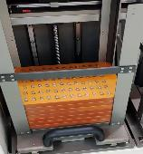 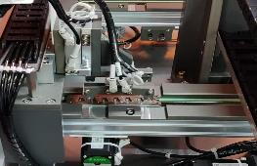 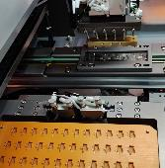 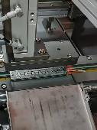 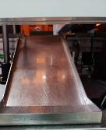 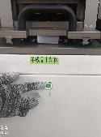 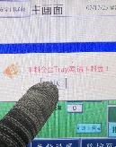

PIC1
PIC3
PIC2

PIC4
PIC5
PIC6
PIC7

注、控制点 | 1.员工戴手套作业，手套破损或每班更换； 2.注意：所有物料从操作平台掉落单独隔离报废； 3.有治具缺料的NG品，经线长确认后可重复利用。 4.设备故障时，应先按暂停按扭，排除设备故障后，再按恢复启动，重新运行设备。

安全防护

编制：王应发 审核： 会签（品质： 制造: ) 批准：

BH47（06290）- Line 1 自动线组装作业指导书 |  |  | 文件编号 File Number | 发行日期 Release Date | 版本号 Version | 页次 Page

 |  |  | MP-WI-T-05-1353 | 2025-07-15 | A/1 | 9/19

步骤 Steps | 作业要点 Operating points | 工装/设备 Fixture/Equipment | 图示 Picture

九、后道点胶 | 9.1 opentime扫码枪扫描治具二维码(PIC1)，记录点胶时点； 9.2 点胶机自动点胶（PIC2），单个组件胶量1.1±0.2mg； 9.3 CCD检测胶路（PIC3），工作屏显示胶路情况（PIC4）； 9.4 被检出的胶路不良品，将被顶出到出料口（PIC5）。 | 扫码枪 点胶机 CCD 手套 | 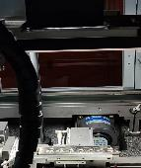     

PIC1
PIC2
胶路放大图

关键工站
关键工站
关键工站

PIC3
PIC4
PIC5

注、控制点 | 1.员工戴手套作业，手套破损或每班更换； 2.注意：所有物料从操作平台掉落单独隔离报废； 3.设备故障时，应先按暂停按扭，排除设备故障后，再按恢复启动，重新运行设备。 4.每次更换胶管和每个班次需要点检胶量，单个组件胶量1.1±0.2mg； 5.从出料口取出胶路不良品，用无水乙醇无尘布将磁钢表面胶水擦除干净，经线长确认后，将磁钢返回到上料区重复利用；

安全防护

编制：王应发 审核： 会签（品质： 制造: ) 批准：

BH47（06290）- Line 1 自动线组装作业指导书 |  |  | 文件编号 File Number | 发行日期 Release Date | 版本号 Version | 页次 Page

 |  |  | MP-WI-T-05-1353 | 2025-07-15 | A/1 | 10/19

步骤 Steps | 作业要点 Operating points | 工装/设备 Fixture/Equipment | 图示 Picture

十、后道贴片 | 10.1 当钢片卷料用完时取下空料盘（PIC1），以钢片端口朝左的方向装上新卷料（PIC2）； 10.2 纸带插入缠绕杆内（PIC3），钢片插入导槽内（PIC4）； 10.3 卷料定位，将卷料端口的第1个钢片孔位穿插在定位针上，定位针正对第1个钢片位置（PIC5）； 10.4 卷料机放卷将钢片卷料切成一出六料带，机械手将钢片料带吸取到点胶后的产品上，通过钢片料带上的定位孔，使钢片和磁钢对位贴合（PIC6）。 | 卷料机 裁料机 贴合机 手套 |      

PIC1
PIC2
PIC3

PIC4
PIC5
PIC6
定位针在第1个钢片孔位

注、控制点 | 1.员工戴手套作业，手套破损或每班更换； 2.注意：所有物料从操作平台掉落单独隔离报废； 3.设备故障时，应先按暂停按扭，排除设备故障后，再按恢复启动，重新运行设备。

安全防护

编制：王应发 审核： 会签（品质： 制造: ) 批准：

BH47（06290）- Line 1 自动线组装作业指导书 |  |  | 文件编号 File Number | 发行日期 Release Date | 版本号 Version | 页次 Page

 |  |  | MP-WI-T-05-1353 | 2025-07-15 | A/1 | 11/19

步骤 Steps | 作业要点 Operating points | 工装/设备 Fixture/Equipment | 图示 Picture

十一、后道热压 | 11.1 opentime扫码枪扫描治具上的二维码（PIC1），记录点胶时点，对于点胶后超时40s的产品，将被顶出到出料口（PIC2）； 11.2 点胶未超时的产品，经过机械手放置于热压仓内（PIC3）； 11.3 产品在热压仓内热压，参数如下： 热压实测压力：40±10N 压头设置温度：80±5℃ 产品实测温度：70±10℃ 热压设定时间：80s 11.4 热压后的产品，经过机械手放置于传送带上（PIC4）。 | 扫码枪 热压仓 手套 |     

PIC1
PIC2
PIC3

PIC4

注、控制点 | 1.员工戴手套作业，手套破损或每班更换； 2.注意：所有物料从操作平台掉落单独隔离报废； 3.点胶超时的产品，用无水乙醇无尘布将磁钢表面胶水擦除干净，经线长确认后，将磁钢返回到上料区重复利用。 4.设备故障时，应先按暂停按扭，排除设备故障后，再按恢复启动，重新运行设备。

安全防护

编制：王应发 审核： 会签（品质： 制造: ) 批准：

BH47（06290）- Line 1 自动线组装作业指导书 |  |  | 文件编号 File Number | 发行日期 Release Date | 版本号 Version | 页次 Page

 |  |  | MP-WI-T-05-1353 | 2025-07-15 | A/1 | 12/19

步骤 Steps | 作业要点 Operating points | 工装/设备 Fixture/Equipment | 图示 Picture

十二、后道下料 | 12.1 传送带将热压完成的产品传送至出料口（PIC1）； 12.2 用顶料治具将钢片载条从治具定位销顶出（PIC2），用吸料治具将产品从治具吸出，产品放置于周转板上（PIC3）； 12.3 将钢片两端的载条连续弯折几次后，使载条和产品在断口片分离（PIC4）； 12.4 每板放10模产品，防止产品太近互吸（PIC5）； 12.5 取出产品后的空治具，以二维码朝外的方向放入传送带上，经过传送带回流到上料工位（PIC6）。 | 吸料治具 周转板 手套 |      

PIC1
PIC2
PIC3

PIC4
PIC5
二维码朝外
PIC6

注、控制点 | 1.员工戴手套作业，手套破损或4H/次进行更换； 2.注意：所有物料从操作平台掉落单独隔离报废

安全防护

编制： 王应发 审核： 会签（品质： 制造: ) 批准：

BH47（06290）- Line 1 自动线组装作业指导书 |  |  | 文件编号 File Number | 发行日期 Release Date | 版本号 Version | 页次 Page

 |  |  | MP-WI-T-05-1353 | 2025-12-16 | A/4 | 13/19

步骤 Steps | 作业要点 Operating points | 工装/设备 Fixture/Equipment | 图示 Picture

十三、成品除胶 | 13.1 从后道流下来的产品料盘，经传送带上料到自动除胶工位（PIC1）； 13.2 机械手从料盘吸取产品到除胶杆上自动除胶（PIC2）； 除胶参数如下： 速度(mm/s)：2500-4500； 功率(%)：70-95； 频率(KHz)：10-20； 填充间距(mm)：0.02-0.05； 13.3 料盘下料，按下暂停按扭，打开安全门，手持料盘两侧，人工将除胶后的产品料盘从下料架取出（PIC3）； 13.4 从下料架取出的产品料盘放置到已除胶区域（PIC4）； 注：设备运行期间禁止开启活动门 | 除胶机 料盘 手套/手指套 |    

PIC1
PIC2

PIC3
PIC4

注、控制点 | 1.员工戴手套/手指套作业，手套/手指套破损后及时更换； 2.所有物料从操作平台掉落单独隔离报废； 3.注意：除胶机激光聚焦点位于成品上部轮廓面。

安全防护

编制：王应发 审核： 会签（品质： 制造: ) 批准：

BH47（06290）- Line 1 自动线组装作业指导书 |  |  | 文件编号 File Number | 发行日期 Release Date | 版本号 Version | 页次 Page

 |  |  | MP-WI-T-05-1353 | 2025-09-10 | A/3 | 14/19

步骤 Steps | 作业要点 Operating points | 工装/设备 Fixture/Equipment | 图示 Picture

十四、推力测试 | 14.1 从待测推力产品放置区取整盘产品(PIC1），放置到推力测试机台上，料盘倒角边朝上紧靠上方两个定位块(PIC2）； 14.2 双手按下机台两边的启动按扭(PIC3），开始自动推力测试(PIC4），推力参数37±5N； 14.3 推力测试后的产品放置到工作台上，用周围板反向扣住料盘，从料盘中吸取产品到周转板上(PIC5）； 14.4 将吸有产品的周转板放置到已过推力放置区(PIC6）。 | 推力机 周转板 手指套 |      

PIC1
PIC2
PIC3

关键工站
关键工站
关键工站
关键工站

PIC5
PIC6
PIC4

注、控制点 | 1.员工戴手指套作业，手指套破损或4H/次进行更换； 2.注意：所有物料从操作平台掉落单独隔离报废； 3.每天要求点检推力参数37±5N。

安全防护

编制：王应发 审核： 会签（品质： 制造: ) 批准：

BH47（06290）- Line 1 自动线组装作业指导书 |  |  | 文件编号 File Number | 发行日期 Release Date | 版本号 Version | 页次 Page

 |  |  | MP-WI-T-05-1353 | 2025-09-22 | A/2 | 15/19

步骤 Steps | 作业要点 Operating points | 工装/设备 Fixture/Equipment | 图示 Picture

十五、手工擦胶 | 15.1 从待擦胶区拿取周转板产品(PIC1），用酒精无尘布将产品表面擦拭干净(PIC2），若有无法擦拭干净的残胶，需用铜片对残胶刮除干净； 15.2 将擦拭干净的产品放到已擦胶放置区(PIC3）； | 无尘布 无水乙醇 指套 周转板 |   

PIC1
PIC2
PIC3

注、控制点 | 1.员工戴手指套作业，手指套和无尘布出现破损、脏污或每2小时进行更换； 2.注意：所有物料从操作平台掉落单独隔离报废

安全防护

编制：王应发 审核： 会签（品质： 制造: ) 批准：

BH47（06290）- Line 1 自动线组装作业指导书 |  |  | 文件编号 File Number | 发行日期 Release Date | 版本号 Version | 页次 Page

 |  |  | MP-WI-T-05-1353 | 2025-09-10 | A/3 | 16/19

步骤 Steps | 作业要点 Operating points | 工装/设备 Fixture/Equipment | 图示 Picture

十六、极性、尺寸全检 | 16.1 将磁极显影片放在产品上，目视检查铁片面和两端面的磁力线是否OK(PIC1、PIC2、PIC3）,若产品磁力线NG，则需将产品取出摆放到红色周转板上分类摆放。 16.2 轮廓度规检测，产品和轮廓度规按图示摆放(PIC4），轮廓度规可以从上到下无阻力的穿过产品为OK，如果穿过时有明显的阻力为NG； 16.3 高度规检测，产品和高度规按图示摆放(PIC5），高度规可以从上到下无阻力的穿过产品为OK，如果穿过时有明显的阻力为NG； 16.4 长宽规检测，产品和长宽规按图示摆放(PIC6），长宽规可以从上到下无阻力的穿过产品为OK，如果穿过时有明显的阻力为NG。 注：外观检测标准详见《BH47组件外观检验作业指导书》 | 指套 磁极显影片 轮廓度规 高度规 长宽规 |    

PIC1
PIC4

PIC2
PIC5

关键工站
关键工站
关键工站

PIC3
PIC6

注、控制点 | 1.员工戴手指套作业，手指套破损或4H/次进行更换； 2.注意：所有物料从操作平台掉落单独隔离报废

安全防护

编制：王应发 审核： 会签（品质： 制造: ) 批准：

BH47（06290）- Line 1 自动线组装作业指导书 |  |  | 文件编号 File Number | 发行日期 Release Date | 版本号 Version | 页次 Page

 |  |  | MP-WI-T-05-1353 | 2025-07-15 | A/2 | 17/19

步骤 Steps | 作业要点 Operating points | 工装/设备 Fixture/Equipment | 图示 Picture

十七、CCD检测 | 17.1 将产品放置到CCD检测靠模上(PIC1）； 17.2 CCD检测产品轮廓面，轮廓与划线相对应为OK(PIC2）。 注：外观检测标准详见《BH47组件外观检验作业指导书》 | 周转板 手指套 CCD |  

PIC1

关键工站
关键工站

PIC2

注、控制点 | 1.员工戴手指套作业，手指套破损或4H/次进行更换； 2.注意：所有物料从操作平台掉落单独隔离报废

安全防护

编制：王应发 审核： 会签（品质： 制造: ) 批准：

BH47（06290）- Line 1 自动线组装作业指导书 |  |  | 文件编号 File Number | 发行日期 Release Date | 版本号 Version | 页次 Page

 |  |  | MP-WI-T-05-1353 | 2025-06-25 | A/1 | 18/19

步骤 Steps | 作业要点 Operating points | 工装/设备 Fixture/Equipment | 图示 Picture

十八、外观全检、装Tray | 18.1 目视检查产品外观是否有划伤、间隙、错位、起泡、缺角、异色等外观不良（PIC1)，将不良品取出放置到红色周转板上分类摆放（PIC2)； 18.2 取包装Tray盘并检查确认Tray盘正反面是否有破损、异物，如有破损，隔离报废，如有异物，清除干净； 18.3 将外观合格品仿形面朝下放入Tray盘穴位中（PIC3)。 注：外观检测标准详见《BH47组件外观检验作业指导书》 | 包装Tray盘230*160*14.04 指套 周转板 |   

PIC1
PIC2
PIC3

关键工站
关键工站
关键工站

注、控制点 | 1.员工戴手指套作业，手指套破损或4H/次进行更换； 2.注意：所有物料从操作平台掉落单独隔离报废

安全防护

编制：王应发 审核： 会签（品质： 制造: ) 批准：

BH47（06290）- Line 1 自动线组装作业指导书 |  |  | 文件编号 File Number | 发行日期 Release Date | 版本号 Version | 页次 Page

 |  |  | MP-WI-T-05-1353 | 2025-06-25 | A/1 | 19/19

步骤 Steps | 作业要点 Operating points | 工装/设备 Fixture/Equipment | 图示 Picture

十九、自动极性检、抽真空 | 19.1 取装Tray的产品放入极性检测机的入料口（PIC1)； 19.2 Tray盘经传送带进入极性检测区自动极性检测（PIC2)； 19.3 当补料盘空盘时设备停机，手动补上一盘新的待检料，当待复判盘满盘时设备停机，将待复判料取出放置到待复判区； 19.4 极性检测后，将极性合格品从出料口取出（PIC3)； 19.5 极性合格品Tray盘上角粘贴二维码，每层盖上防锈纸，将4pcs Tray盘堆叠摆放，Tray盘倒角朝内放入真空袋，真空袋封口拉直（PIC4）； 19.6 确认抽真空参数（PIC5)： 真空时间：2-3s 热封时间：2.5s 温度：低温 19.7 盖上真空机上盖抽真空，每袋产品都要检查确认为半抽紧状态，目视确认真空袋封口处无褶皱（PIC6)。 | 包装Tray盘230*160*14.04 二维码 手指套 防锈纸 194*159*0.1 真空袋 360*300*0.1 真空封装机 |      

PIC1
补料区
PIC2
检测区
待复判区
PIC3

封口处无褶皱

半抽紧状态
PIC4
PIC5
PIC6

注、控制点 | 1.员工戴手指套作业，手指套破损或4H/次进行更换； 2.开线前用空Tray盘试抽真空，抽完真空后撕开真空袋，检查4pcs Tray盘背面无压痕； 3.每袋产品都要检查确认为半抽紧状态，抽完真空后放置半小时以上，确认无漏气。

安全防护

编制： 王应发 审核： 会签（品质： 制造: ) 批准：

